Судовое оборудование
Прочее судовое оборудование
Код | Номенклатура | Фото | Ед. измерения | Розничная цена Армада 51 | Остаток |  | Средняя рыночная цена
 |  |  |  |  | Кол-во | Сумма
661894 | Якорь-кошка 50кг |  | шт | 14,400.00 р. | 4.000 | 57,600.00 р. | 15,000.00 ₽
696879 уу | Блок установки для судов 6TSR 52.5/72 Skoda | 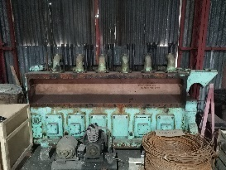 | шт | 17,040,000.00 р. | 1.000 | 17,040,000.00 р.
201754 | Дверь судов.ВН ч.262-01-002 маленькая 1160 х 660мм | 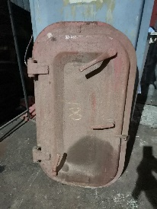 | шт | 15,000.00 р. | 3.000 | 45,000.00 р.
692520 | Дверь судов.ВН ч.262-01-002 маленькая 1160 х 660мм | 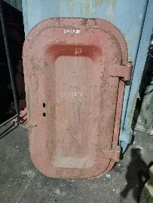 | шт | 9,750.00 р. | 2.000 | 19,500.00 р.
201746 | Дверь судов.ВН ч.262-67-087 ФВ96 (69кг) большая 1600 х 900мм | 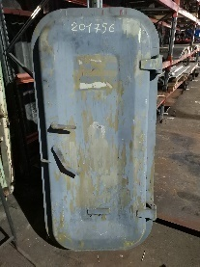 | шт | 50,000.00 р. | 1.000 | 50,000.00 р.
203659 | Люк суд. вентиляц.ч.ВСЗ-263.67.066(32кг)см.дополн. | 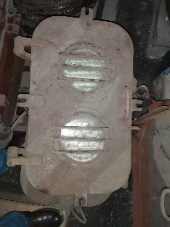 | шт | 17,000.00 р. | 5.000 | 85,000.00 р.
203663 | Рамка иллюминаторная ч.-68.261.01.028 с комингсом | 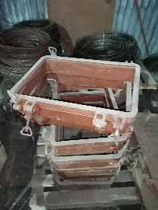 | шт | 12,000.00 р. | 8.000 | 96,000.00 р.
661846 | Гайка ст. накидная М-27 (для ШТС Ду 10) | 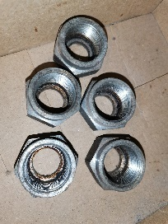 | шт | 150.00 р. | 5.000 | 750.00 р. | 200.00 ₽
661847 | Гайка ст. накидная М-39 (для ШТС Ду 20) | 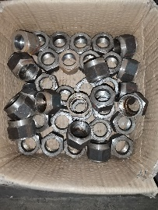 | шт | 205.00 р. | 38.000 | 7,790.00 р. | 210.00 ₽
600039 | ШТС (штуцерно-тр.соед.) стальн.ф 3 |  | шт | 200.00 р. | 150.000 | 30,000.00 р. | 210.00 ₽
600037 | ШТС (штуцерно-тр.соед.) стальн.ф 4 | 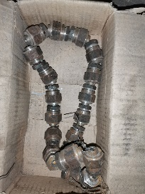 | шт | 200.00 р. | 19.000 | 3,800.00 р. | 200.00 ₽
600030 | ШТС (штуцерно-тр.соед.) стальн.ф 6 |  | шт | 220.00 р. | 11.000 | 2,420.00 р. | 200.00 ₽
600025 | ШТС (штуцерно-тр.соед.) стальн.ф 15 |  | шт | 1,000.00 р. | 9.000 | 9,000.00 р. | 1,250.00 ₽
600028 | ШТС (штуцерно-тр.соед.) стальн.ф 32 | 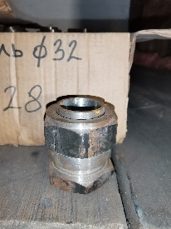 | шт | 567.00 р. | 32.000 | 18,144.00 р. | 570.00 ₽
661848 | Штуцер стальной М-27 (для ШТС Ду 10) | 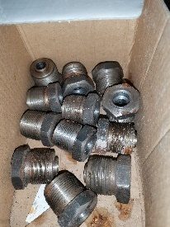 | шт | 160.00 р. | 12.000 | 1,920.00 р. | 300.00 ₽
691936 | Стекло триплекс 7мм 900х600 |  | шт | 1,200.00 р. | 2.70 | 3,240.00 р. | 2,000.00 ₽
690479 | Стекло триплекс кабины судового крана КЭ-32 боковое, согласно эскиза |  | шт | 660.00 р. | 2.00 | 1,320.00 р.
690480 | Стекло триплекс кабины судового крана КЭ-32 дверь , согласно эскиза |  | шт | 660.00 р. | 2.00 | 1,320.00 р.
690476 | Стекло триплекс кабины судового крана КЭ-39 боковое (775х405мм) r=55, согласно эскиза |  | шт | 400.00 р. | 9.00 | 3,600.00 р.
690477 | Стекло триплекс кабины судового крана КЭ-39 лобовое (885х808мм) r=50, согласно эскиза |  | шт | 150.00 р. | 3.00 | 450.00 р.
690478 | Стекло триплекс судового крана КЭ-32 лобовое (845х785мм) r=80, согласно эскиза |  | шт | 1,200.00 р. | 2.00 | 2,400.00 р.
662729 | Решетка иллюминаторная (подъемная) |  | шт | 15,000.00 р. | 2.000 | 30,000.00 р.
661507 | Горловина топлив./водяного танка | 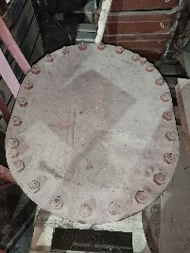 | шт | 12,700.00 ₽ | 16 | 203,200.00 ₽
001762 | Замки транспортеров мороз.камеры ВН | 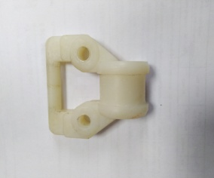 | шт | 180.00 р. | 2499.00 | 449,820.00 р.
Итого |  |  |  |  |  | 18,162,274.00 р.

